Sheet1
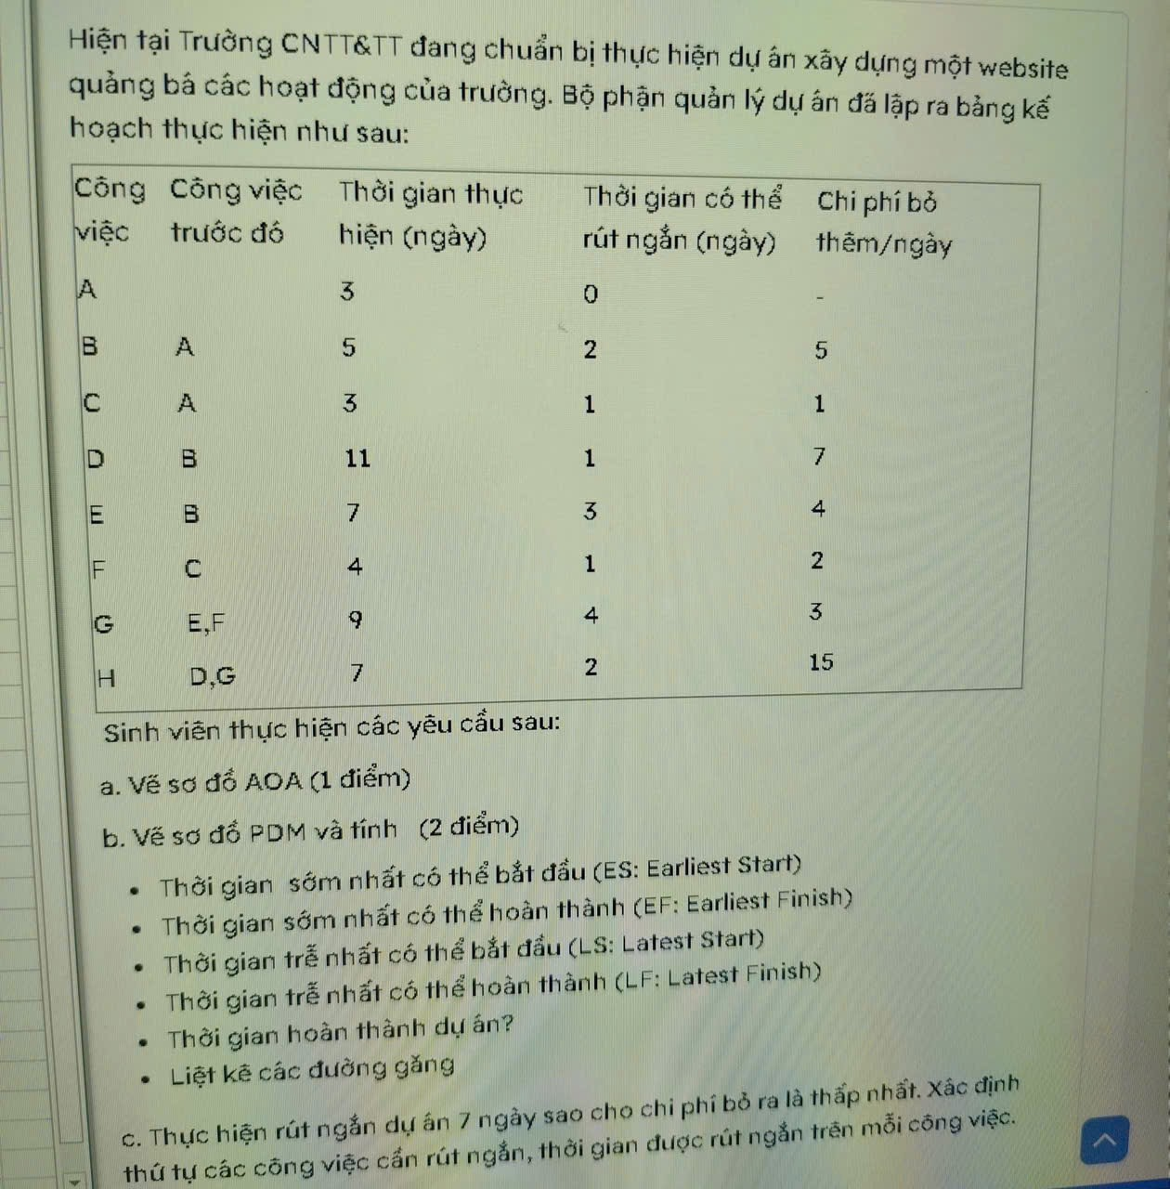
1
A = 3

D = 11
3
6
H = 7
A = 3
B = 5
E = 7
1
2
G =9
7

5
C= 3
F = 4
4

